المؤشرات الكلية

سوق العراق للاوراق المالية
جلسة الاربعاء 2026/4/22 |  |  |  | تقرير أسعار الأسهم المتداولة لسوق العراق للأوراق المالية
الجلسة (69)
الاسهم المتداولة المدرجة و OTC |  |  | 1,784,322,457 |  |  | قيمة الأسهم المتداولة المدرجة و OTC |  | 1,454,566,600 |  |  | صفقات الشركات المدرجة وOTC | 1164
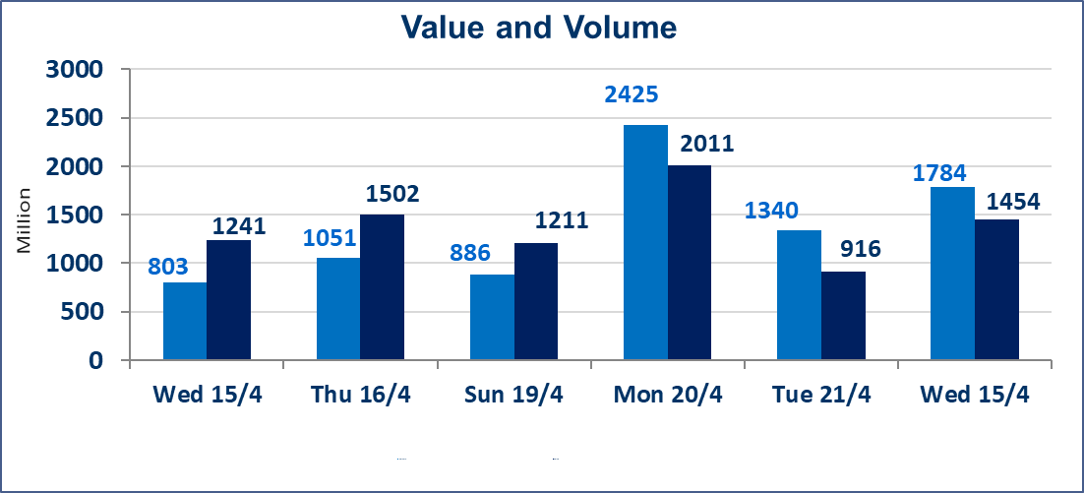
المؤشر60 ISX اليوم | 988.30 |  | نقطة |  |  | المؤشر15 ISX اليوم | 1289.21 | نقطة
المؤشر 60 ISX السابق | 990.83 |  | نقطة |  |  | المؤشر 15 ISX السابق | 1290.10 | نقطة
نسبة التغير | -0.26 |  | % |  |  | نسبة التغير | -0.07 | %
عدد النقاط | -2.53 |  | نقطة |  |  | عدد النقاط | -0.89 | نقطة

الشركات المدرجة | 104 | OTC | 14 | 118 |  | الشركات غير المتداولة المدرجة | 43 | OTC | 12 | 55
الشركات المتداولة | 52 | OTC | 2 | 54 |  | الشركات المرتفعة |  |  | 12
شركات الهيئة العامة |  |  |  | 1 |  | الشركات المنخفضة |  |  | 16
الموقوفة بقرار من هيأة الأوراق المالية |  |  |  | 8
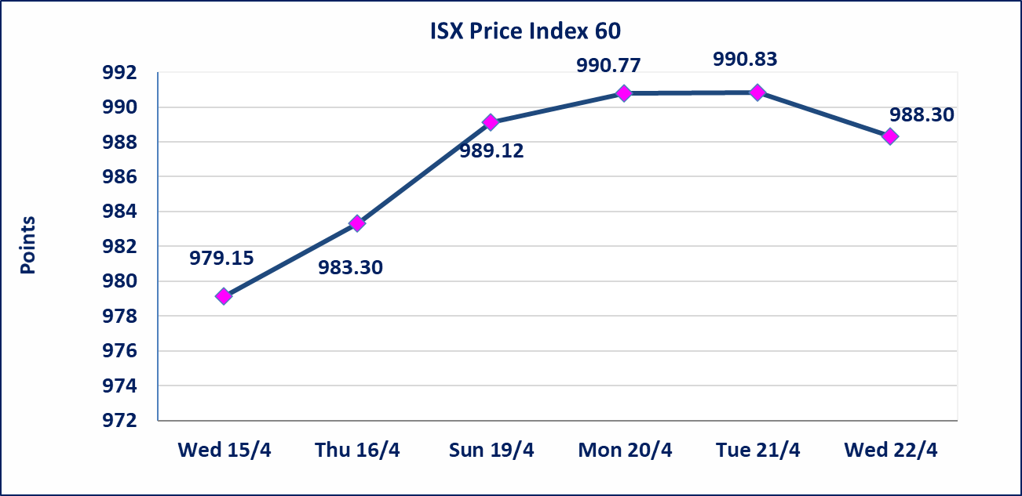
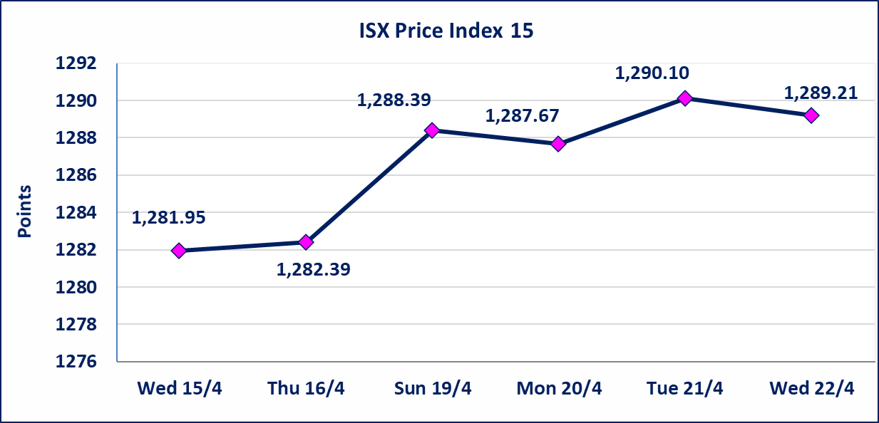

الحد الأعلى والادنى للتغير في السعر | نسبة التغير في كافة المنصات (5%) إرتفاعاً وإنخفاضاً من سعر الاغلاق السابق.
Web site : www.isx-iq.net E-mail : info-isx@isx-iq.net |  |  |  |  | 07834000034 - 07711211522 : ص . ب :3607 العلوية الهاتف |  |  |  |  |  | بغداد /الكرادة/ قرب المسرح الوطني /مجاور مصرف الخليج التجاري

نسبة التغير
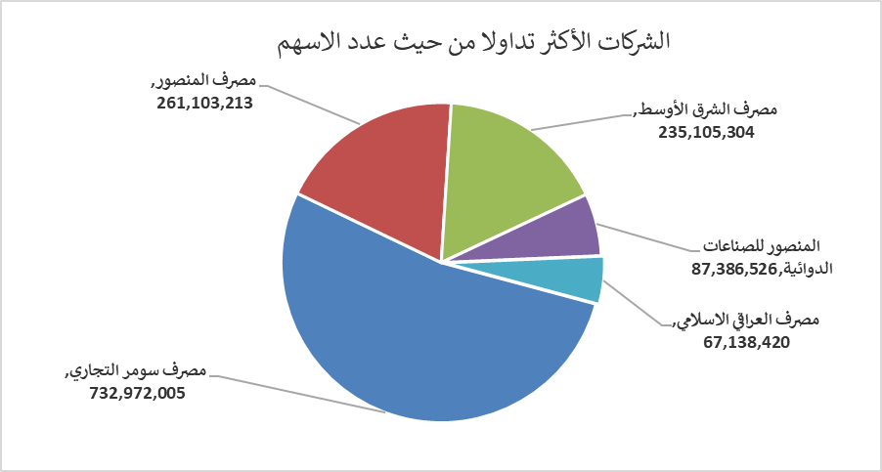
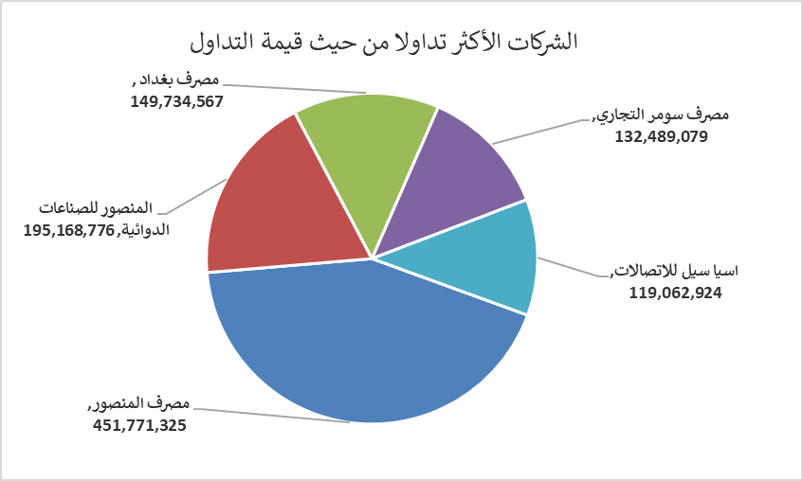
الشركات الأكثر ارتفاعاً وانخفاضاً
جلسة الاربعاء 2026/4/22

نسبة التغير لاسعار الاغلاق الاكثر ارتفاعاً |  |  |  | نسبة التغير لاسعار الاغلاق الاكثر انخفاضاً
اسم الشركة | اغلاق | التغير(%) | الاسهم المتداولة | اسم الشركة | اغلاق | التغير (%) | الاسهم المتداولة
البادية للنقل العام | 1.200 | 4.35 | 526,708 | مصرف الشرق الأوسط | 0.100 | -9.09 | 235,105,304
الهلال الصناعية | 1.410 | 2.92 | 364,085 | مصرف سومر التجاري | 0.180 | -5.26 | 732,972,005
مدينة العاب الكرخ السياحية | 4.500 | 2.27 | 20,755,000 | مصرف الاستثمار | 0.210 | -4.55 | 7,905,389
بابل للانتاج الحيواني والنباتي | 10.100 | 1.81 | 774,496 | مصرف الخليج التجاري | 0.370 | -2.63 | 60,092,393
الخاتم للاتصالات | 3.700 | 1.37 | 110,331 | الفلوجة لانتاج المواد الانشائية | 2.830 | -2.08 | 15,443,910

الشركات الاكثر نشاطا حسب الاسهم المتداولة (حجم التداول) |  |  |  | الشركات الاكثر نشاطا حسب القيمة المتداولة
اسم الشركة | اغلاق | التغير(%) | الاسهم المتداولة | اسم الشركة | اغلاق | التغير (%) | القيمة المتداولة
مصرف سومر التجاري | 0.180 | -5.26 | 732,972,005 | مصرف المنصور | 1.740 | 0.00 | 451,771,325
مصرف المنصور | 1.740 | 0.00 | 261,103,213 | المنصور للصناعات الدوائية | 2.250 | 0.90 | 195,168,776
مصرف الشرق الأوسط | 0.100 | -9.09 | 235,105,304 | مصرف بغداد | 3.320 | 0.30 | 149,734,567
المنصور للصناعات الدوائية | 2.250 | 0.90 | 87,386,526 | مصرف سومر التجاري | 0.180 | -5.26 | 132,489,079
مصرف العراقي الاسلامي | 1.070 | -0.93 | 67,138,420 | اسيا سيل للاتصالات | 16.500 | -0.30 | 119,062,924

